검증_프로젝트관리-IMS-SK-001
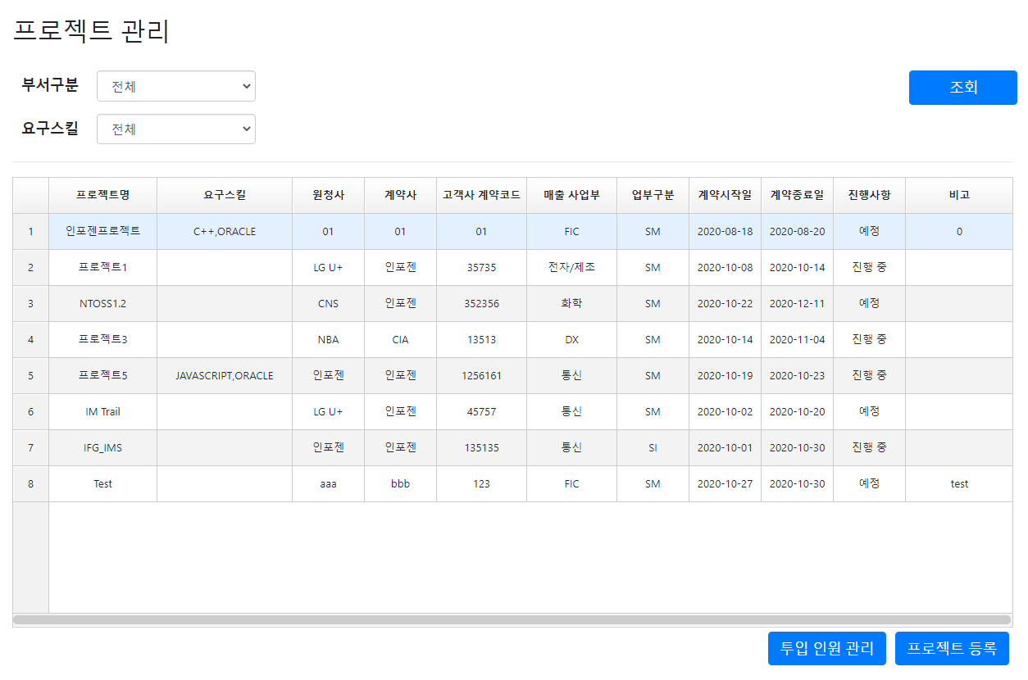
검증_화면명-IMS-PJ-001

검증_프로젝트관리-IMS-PJ-002
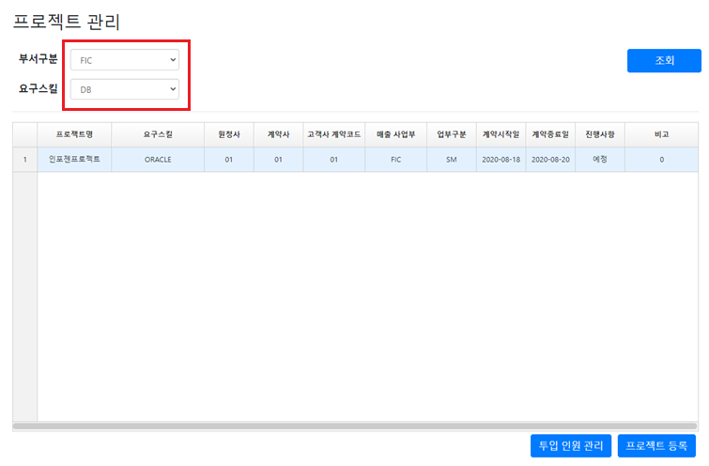
검증_화면명-IMS-PJ-002

검증_프로젝트관리-IMS-PJ-003
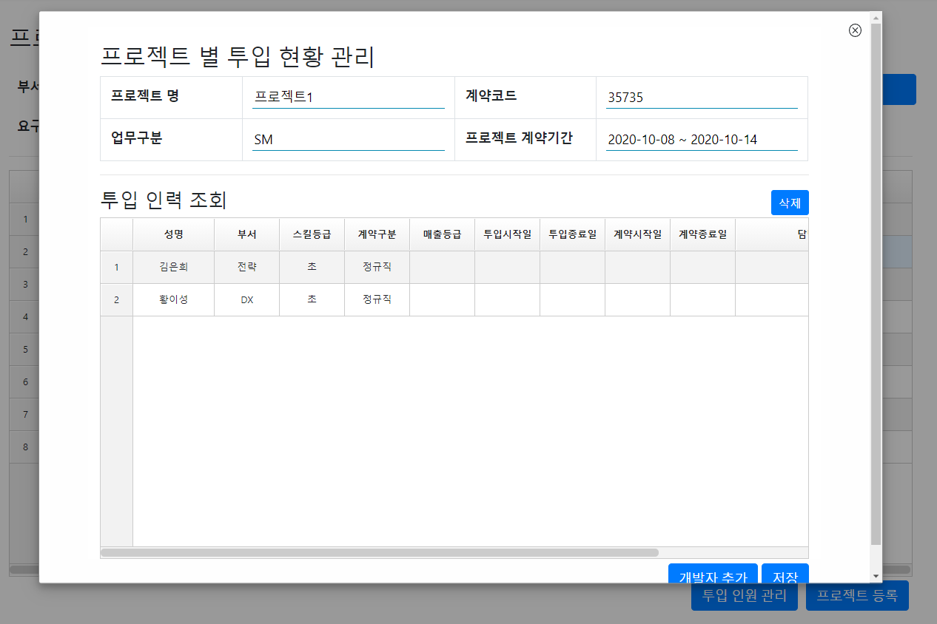
검증_화면명-IMS-PJ-003

검증_프로젝트관리-IMS-PJ-004
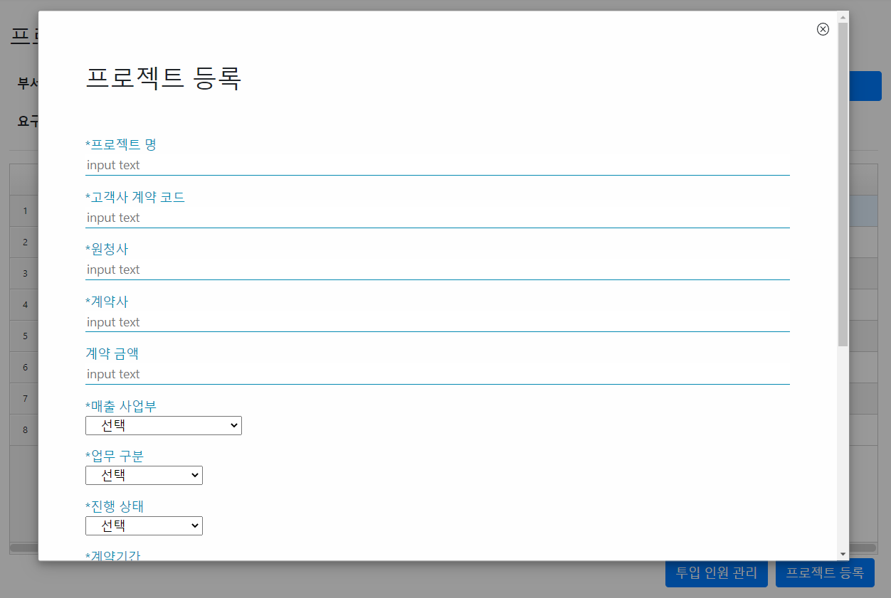
검증_화면명-IMS-PJ-004

검증_프로젝트관리-IMS-PJ-005
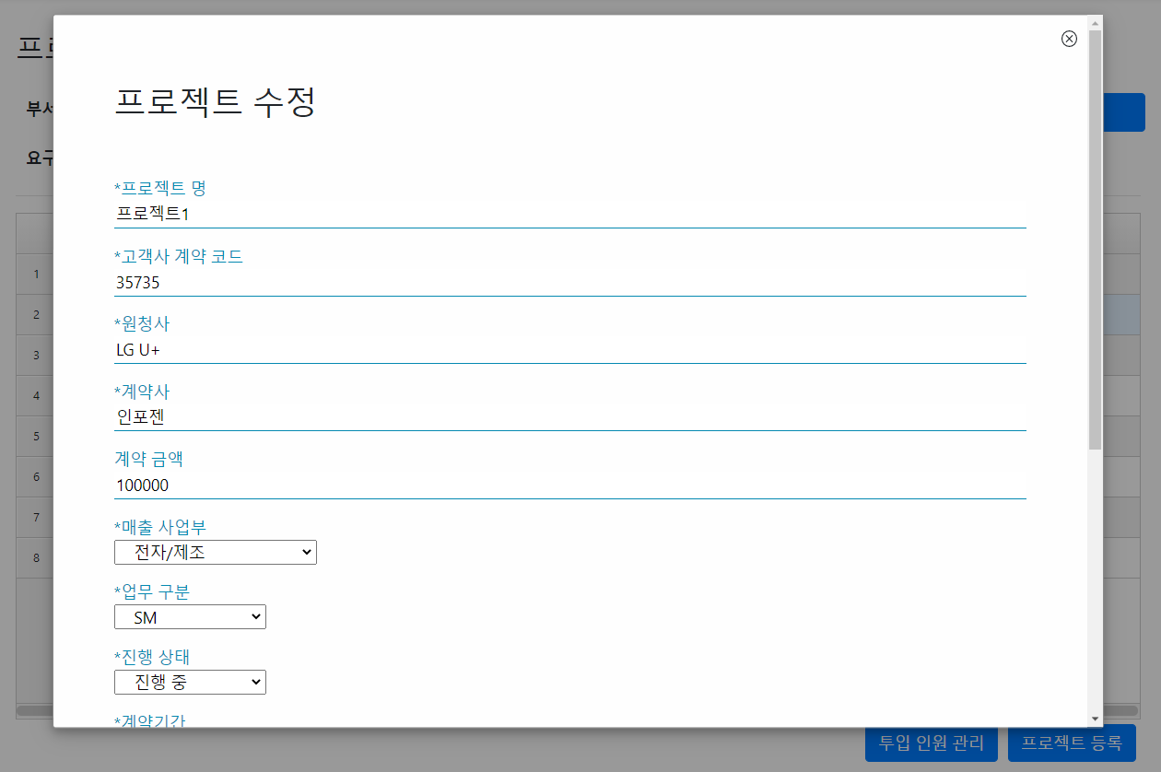
검증_화면명-IMS-PJ-005

